voorblad
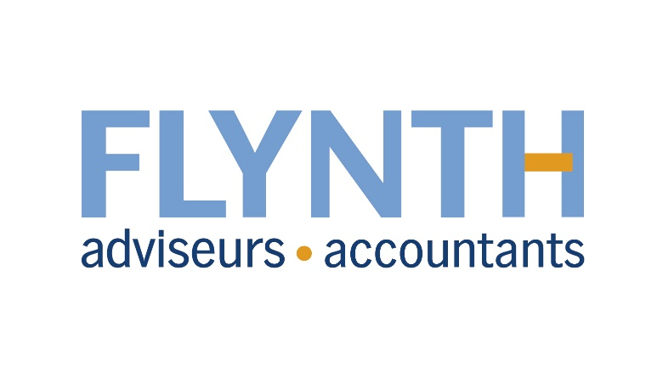

Het bijgevoegde rekenvoorbeeld is alleen bedoeld om u te helpen bij het maken van een inschatting van het financiële effect van de 7e nitraatrichtlijn op uw bedrijf voor uw reactie op de ‘Consultatie en Milieueffectrapportage voor het 7e actieprogramma nitraatlijn’ . U zorgt zelf voor de benodigde gegevens en het opstellen van de berekening, daarom aanvaardt Flynth geen aansprakelijkheid voor onvolledigheid of onjuistheid van uw berekening, noch voor de gevolgen daarvan.

